業務フロー
システム名 |  |  | システム種別 |  | 基本設計書 |  | 作成者 | 作成日 | 更新者 | 更新日 | 版数
POSサーバー |  |  | POSサーバ |  |  |  | DuNT | 2023-06-07 | DuNT | 2024-11-29 | 0.1

機能カテゴリ |  | 41_名称マスタ設定 |  | 項目 |  | 概要設計 | 業務フロー

 | ●1_自動釣銭機

●●
画面表示
●●
モーダル表示

●●
処理機能
本来なら、処理内で分岐もあるとは思いますが、今回は、分岐処理についても、一括で処理機能と定義しています。
●●
音声ファイル

 | ●1_レジ周辺機器

セカンドディスプレイ
●●
セカンドディスプレイ画面表示
スキャナー
●●
スキャナー

スキャナー
自動釣銭機
●●
自動釣銭機
プリンター
●●

磁気カードリーダー
磁気カードリーダー
エフケイシステム 両面双方向読み取り MJR-100

 | ●外部連携

●●
API連携
本来ならDBですが、DBの意味で使用しています。
●●
他の機能への連携

●●
端末内DB
設定関連などのDB
最新
ボタン名

最新
分岐・判定

●●
他の機能部門への連携

機能概要
システム名 |  |  | システム種別 |  | 基本設計書 |  | 作成者 | 作成日 | 更新者 | 更新日 | 版数
POSサーバー |  |  | POSサーバ |  |  |  | DuNT | 2024-11-29 | DuNT | 2024-11-29 | 0.1

機能カテゴリ |  | 41_名称マスタ設定 |  | 項目 |  | 概要設計 | 機能概要

X1_メニュー機能
 | 41_名称マスタ設定
 |  |  |  |  |  |  |  |  |  |  |  | 1
 |  |  |  |  |  |  |  |  |  |  |  | 2
 |  |  |  |  |  |  |  |  |  |  |  | 3
 |  |  |  |  |  |  |  |  |  |  |  | 4
 |  |  |  |  |  |  |  |  |  |  |  | 5
41_名称マスタ
 |  |  |  |  |  |  |  |  |  |  |  | 6
 |  |  |  |  |  |  |  |  |  |  |  | 7
 |  |  |  |  |  |  |  |  |  |  |  | 8
 |  |  |  |  |  |  |  |  |  |  |  | 9
画面には店舗選択ビューがない。
画面を初期化する時：
以下の項目を含む。 ・キー種別入力項目：有効。最大3桁の数字のみ入力可能とする。
フォーカスアウト時に「0」を自動的に追加してキー種別提案機能を実行する。
+キー種別が存在している場合、SC4102画面にそのキー種別の詳細アイテム一覧を表示する。
+キー種別が存在していない場合、キー種別名項目にエラーを表示する。
・検索ボタンを有効にする。検索ボタンタッチ時、キー種別一覧を取得し、MD4101_キー種別一覧モーダルに表示する。
・「キー」、「キー名」項目：無効
・「新規」、「クリア」、「確定」ボタン：無効
・「店舗一括設定」チェックボックス：無効
 |  |  |  |  |  |  |  |  |  |  |  | 10
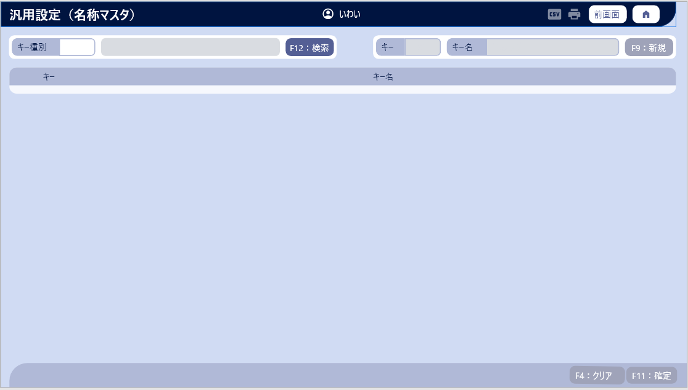
 |  |  |  |  |  |  |  |  |  |  |  | 11
 |  |  |  |  |  |  |  |  |  |  |  | 12
SC4101
汎用設定（名称マスタ）画面（初期化）
 |  |  |  |  |  |  |  |  |  |  |  | 13
 |  |  |  |  |  |  |  |  |  |  |  | 14
 |  |  |  |  |  |  |  |  |  |  |  | 15
 |  |  |  |  |  |  |  |  |  |  |  | 16
 |  |  |  |  |  |  |  |  |  |  |  | 17
 |  |  |  |  |  |  |  |  |  |  |  | 18
 |  |  |  |  |  |  |  |  |  |  |  | 19
 |  |  |  |  |  |  |  |  |  |  |  | 20
 |  |  |  |  |  |  |  |  |  |  |  | 21
 |  |  |  |  |  |  |  |  |  |  |  | 22
キー種別入力項目からフォーカスアウト
F12:検索
店舗一括設定
 |  |  |  |  |  |  |  |  |  |  |  | 23
 |  |  |  |  |  |  |  |  |  |  |  | 24
 |  |  |  |  |  |  |  |  |  |  |  | 25
 |  |  |  |  |  |  |  |  |  |  |  | 26
 |  |  |  |  |  |  |  |  |  |  |  | 27
KN4101_キー種別提案機能
AP4101
キー種別の詳細アイテム一覧
 |  |  |  |  |  |  |  |  |  |  |  | 28
 |  |  |  |  |  |  |  |  |  |  |  | 29
 |  |  |  |  |  |  |  |  |  |  |  | 30
 |  |  |  |  |  |  |  |  |  |  |  | 31
 |  |  |  |  |  |  |  |  |  |  |  | 32
 |  |  |  |  |  |  |  |  |  |  |  | 33
 |  |  |  |  |  |  |  |  |  |  |  | 34
不在
 |  |  |  |  |  |  |  |  |  |  |  | 35
存在
 |  |  |  |  |  |  |  |  |  |  |  | 36
 |  |  |  |  |  |  |  |  |  |  |  | 37
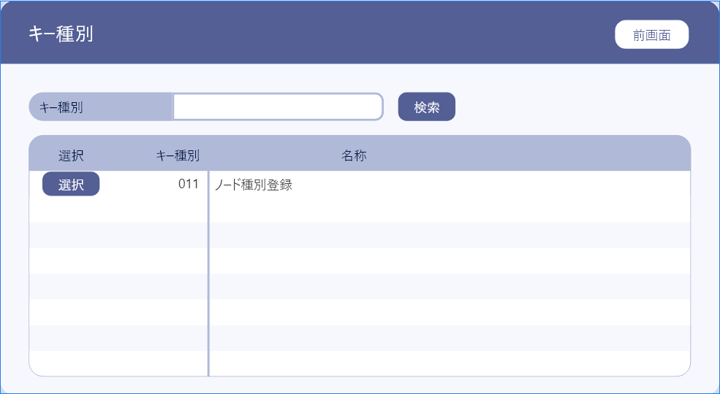
 |  |  |  |  |  |  |  |  |  |  |  | 38
 |  |  |  |  |  |  |  |  |  |  |  | 39
 |  |  |  |  |  |  |  |  |  |  |  | 40
KN4102_名称マスタ一覧取得機能
AP4102
キー種別一覧
 |  |  |  |  |  |  |  |  |  |  |  | 41
 |  |  |  |  |  |  |  |  |  |  |  | 42
名称マスタ一覧表を表示する。
キー種別と名称が含まれている。
ボタン選択をタッチすると、モーダルを閉じてSC8402画面に戻り、キー種別提案機能を実行する。
前画面ボタンをタッチすると、モーダルを閉じる。
 |  |  |  |  |  |  |  |  |  |  |  | 43
 |  |  |  |  |  |  |  |  |  |  |  | 44
 |  |  |  |  |  |  |  |  |  |  |  | 45
 |  |  |  |  |  |  |  |  |  |  |  | 46
 |  |  |  |  |  |  |  |  |  |  |  | 47
MD4101
キー種別一覧モーダル
 |  |  |  |  |  |  |  |  |  |  |  | 48
 |  |  |  |  |  |  |  |  |  |  |  | 49
 |  |  |  |  |  |  |  |  |  |  |  | 50
 |  |  |  |  |  |  |  |  |  |  |  | 1
選択
前画面
 |  |  |  |  |  |  |  |  |  |  |  | 2
 |  |  |  |  |  |  |  |  |  |  |  | 3
 |  |  |  |  |  |  |  |  |  |  |  | 4
・クリアボタン：有効。クリア時、画面を初期状態に戻す。
・確定ボタン：キー種別のアイテム一覧のデータが変更された場合に有効にする。
・キー入力・編集項目：3桁を入力可能とする。フォーカスアウト時に「0」を自動追加する。3桁が入力されると、一覧内で検索を行い、エラーをキー名入力・編集項目に表示する。キー名入力・編集項目を無効にする。新規ボタンを無効にする。見つからない場合、キー名入力・編集項目を空白にし、新規ボタンを無効にする。
・キー名編集項目：最大半角50文字入力可能とする。有効で、入力文字がある場合、新規ボタンを有効にする。
・新規ボタン：テーブルの先頭に挿入し、新規作成された行は赤いテキストで表示する。
・店舗一括設定チェックボックス：この設定が全店舗に適用されることをマークし、フロー42_アプリ判定設定で提案しない。
・キー種別の詳細アイテム一覧表には以下の項目が含まれている。
+キー入力項目：3桁を入力可能とする。フォーカスアウト時に「0」を自動追加する。画面上のアイテムと重複していないかを確認する。重複がある場合、ツールチップで重複エラーを表示する。重複がない場合、このキーが他のフローで使用されていない場合に変更可能とする。
+キー名項目：入力不可
 |  |  |  |  |  |  |  |  |  |  |  | 5
 |  |  |  |  |  |  |  |  |  |  |  | 6
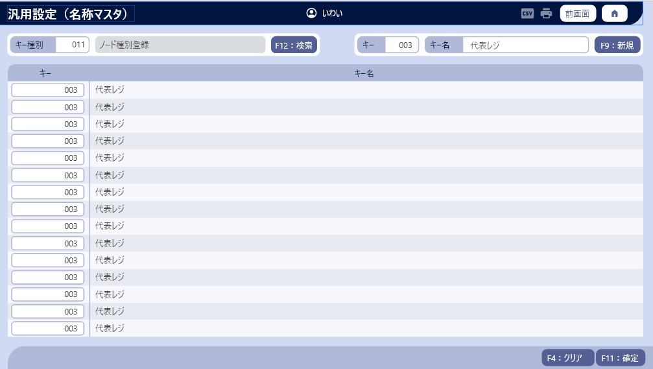
 |  |  |  |  |  |  |  |  |  |  |  | 7
SC4102
汎用設定（名称マスタ）画面（検索）
 |  |  |  |  |  |  |  |  |  |  |  | 8
 |  |  |  |  |  |  |  |  |  |  |  | 9
 |  |  |  |  |  |  |  |  |  |  |  | 10
 |  |  |  |  |  |  |  |  |  |  |  | 11
 |  |  |  |  |  |  |  |  |  |  |  | 12
 |  |  |  |  |  |  |  |  |  |  |  | 13
 |  |  |  |  |  |  |  |  |  |  |  | 14
 |  |  |  |  |  |  |  |  |  |  |  | 15
F11：確定
キー編集
F9: 新規
F4：クリア
 |  |  |  |  |  |  |  |  |  |  |  | 16
 |  |  |  |  |  |  |  |  |  |  |  | 17
 |  |  |  |  |  |  |  |  |  |  |  | 18
 |  |  |  |  |  |  |  |  |  |  |  | 19
 |  |  |  |  |  |  |  |  |  |  |  | 20
 |  |  |  |  |  |  |  |  |  |  |  | 21
 |  |  |  |  |  |  |  |  |  |  |  | 22
KN4103_キー種別更新機能
AP4103
キー種別の詳細アイテム更新
 |  |  |  |  |  |  |  |  |  |  |  | 23
 |  |  |  |  |  |  |  |  |  |  |  | 24
 |  |  |  |  |  |  |  |  |  |  |  | 25
 |  |  |  |  |  |  |  |  |  |  |  | 26
AP4104
使用バリデーションチェック
 |  |  |  |  |  |  |  |  |  |  |  | 27
KN4104_使用バリデーションチェック機能
 |  |  |  |  |  |  |  |  |  |  |  | 28
 |  |  |  |  |  |  |  |  |  |  |  | 29
 |  |  |  |  |  |  |  |  |  |  |  | 30
 |  |  |  |  |  |  |  |  |  |  |  | 31
 |  |  |  |  |  |  |  |  |  |  |  | 32
 |  |  |  |  |  |  |  |  |  |  |  | 33
 |  |  |  |  |  |  |  |  |  |  |  | 34
 |  |  |  |  |  |  |  |  |  |  |  | 35

